Sheet1
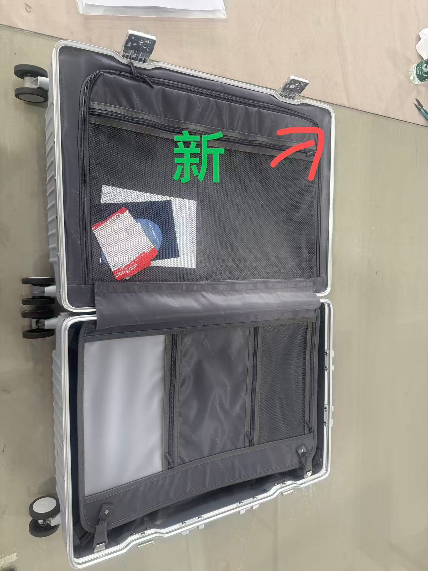
パッキングリスト
PO号： LM260320 |  |  |  |  |  |  | 日期： |  | 2026-07-31
货柜号 | 封条号 | 品名 | 颜色 | 规格 | 外箱尺寸 | 毛重(KG) | 净重（KG) | 数量（个） | 体积（m³） | 总体积（m³）
IAAU2971329 | IAAJ330662 | 多機能アルミ(S) | シルバー | 20インチ | 43.8*29.5*61cm | 8.44 | 5.76 | 48 | 0.0788181 | 3.7832688 | 旧型贴布条做法
 |  | 多機能アルミ((S) | シルバー | 20インチ | 43.8*29.5*61cm | 8.44 | 5.76 | 220 | 0.0788181 | 17.339982 | 新型U形做法
 |  | ノーマルアルミ（S) | シルバー | 20インチ | 44.5*25*61CM | 6.78 | 5.13 | 62 | 0.0678625 | 4.207475
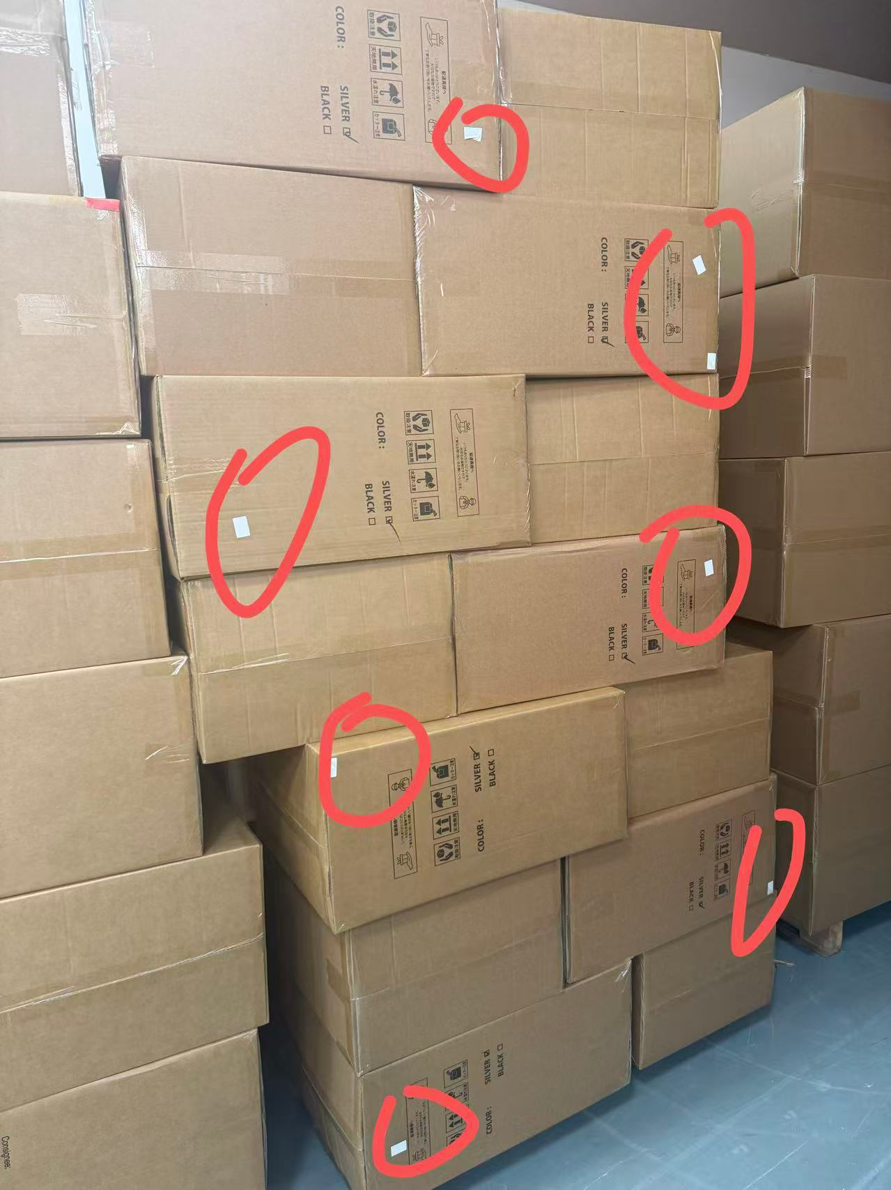
 |  | ノーマルアルミ（S) | ブラック | 20インチ | 44.5*25*61CM | 6.78 | 5.13 | 51 | 0.0678625 | 3.4609875
柜型: 20GP |  |  |  |  | 合计 |  |  | 381 |  | 28.7917133

拉杆箱材质 | 铝合金，PC，ABS，涤纶

 |  |  |  |  |  |  |  |  |  |  | ***7/31多機能アルミ(S)旧型，白いステッカーを貼ったもの7box

